Sheet1
中山大学附属第一（南沙）医院放射治疗科铅衣架、恒温水箱架采购项目报价单
序号 | 置购单号 | 产品名称 | 型号/规格 | 单位 | 数量 | 单价RMB | 总价RMB | 备注
1 | ZGSQ202601130016 | 恒温水箱架 | 1、尺寸：1200*600*860mm 2、304不锈钢 3、层板为平面图 4、立柱用A25管厚度1.00mm 、板料厚度1.0mm 5、不锈钢经压折、焊接成型 6、配有双踏式万向轮，防锈防卷发静音脚轮。 | 个 | 1 |  |  | 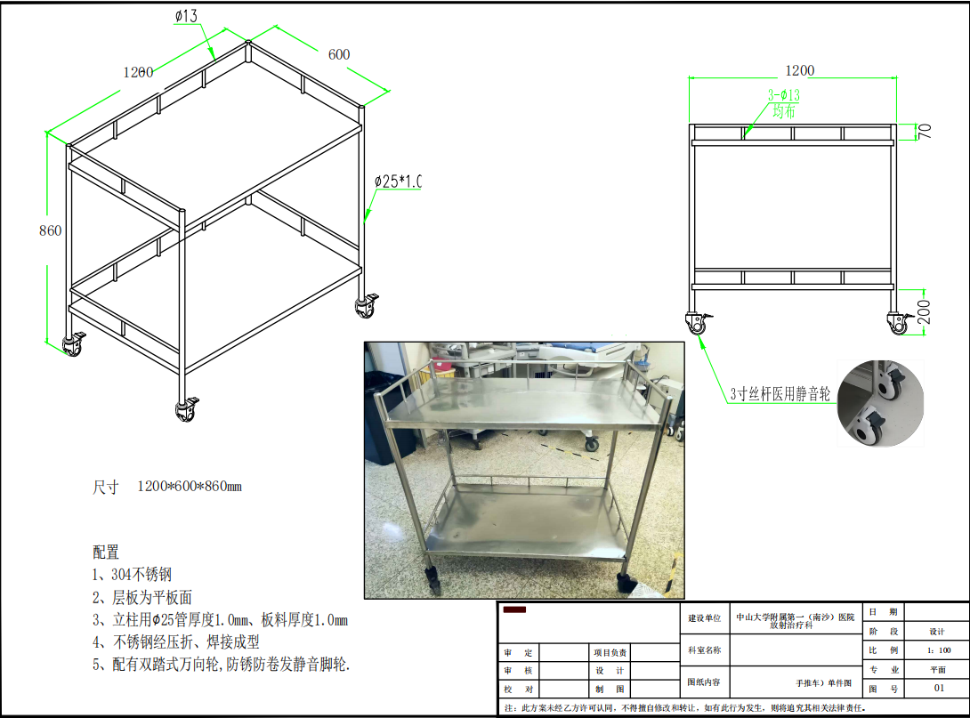
2 | ZGSQ202601130016 | 铅衣架 | 1、尺寸：长700*宽650*高1600mm 2、主题结构：固定三层式 3、产品组成：上层围脖挂钩*6，中层衣架*5，下层挂钩*6，配4个镀锌静音刹车脚轮 4、材质：管架为S304厚1.0×50×50mm不锈钢管，其他管架为S304厚1.0×38×38mm不锈钢管圆管为S304厚A5不锈钢 5、表面处理：不锈钢本色，表面电抛光处理。 | 个 | 1 |  |  | 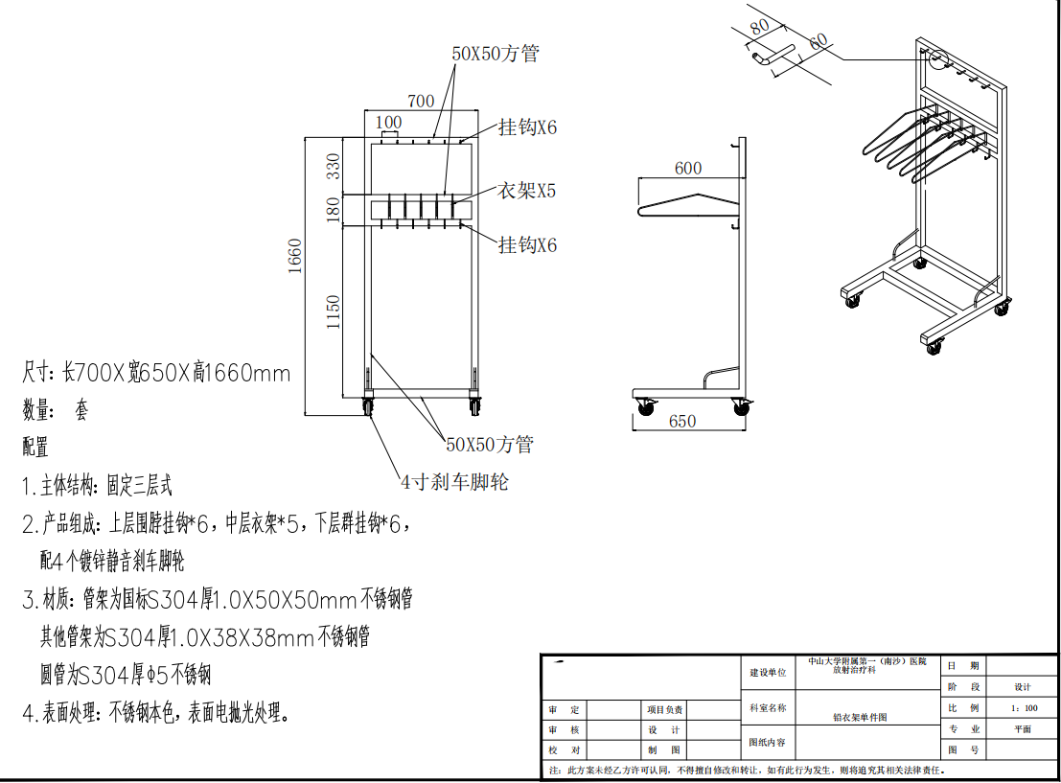
合计（小写RMB）： |  |  |  |  |  |  | ￥0.00
合计（大写RMB）： |  | RMB0
说明：1.以上产品报价含运费、税费等全部费用。 2.需配送到指定的科室，收到中标通知需在7日内完成送货。 3.若是出现质量问题，需及时进行售后处理，做好退换货工作。

 |  |  |  |  | 报价单位:（加盖公章）
 |  |  |  |  | 联系人：
 |  |  |  |  | 联系电话：
 |  |  |  |  | 日期：

